ZAPATA AISLADA 1


DISEÑO ZAPATA AISLADA

 | S/C
 |  |  |  |  | NPT |  |  |  |  |  |  |  |  |  | TABLA 1
 |  |  |  |  |  |  | Lv2 |  |  |  |  |  |  |  | ACERO DISPONIBLES EN cm2
hp |  |  | P |  | NTN |  |  |  |  |  |  |  |  |  | N° | DIAMETRO | DIAMETRO | AREA
 |  |  |  |  |  |  |  |  |  |  |  |  |  |  |  | φ (pulg) | cm | cm2
 |  |  |  |  | hf |  | t2 |  |  |  | S |  |  |  | 3 | 3/8" | 0.95 | 0.713
Df |  |  |  |  |  |  |  |  |  |  |  |  |  |  | 4 | 1/2" | 1.27 | 1.267
 |  |  |  |  |  |  |  | t1 |  | Lv1 |  |  |  |  | 5 | 5/8" | 1.59 | 1.979
 |  |  |  |  | hz |  |  |  |  |  |  |  |  |  | 6 | 3/4" | 1.91 | 2.850
 |  |  |  |  |  |  |  |  |  |  |  |  |  |  | 7 | 7/8" | 2.22 | 3.879
 |  |  |  |  |  |  |  |  |  |  |  |  |  |  | 8 | 1" | 2.54 | 5.067
 |  |  | T |  |  |  |  | T |  |  |  |  |  |  | 9 | 1 1/8" | 2.86 | 6.413
 |  |  |  |  |  |  |  |  |  |  |  |  |  |  | 10 | 1 1/4" | 3.18 | 7.917
◘ | DATOS GENERALES: |  |  |  |  |  |  |  |  |  |  |  |  |  | 11 | 1 3/8" | 3.49 | 9.580
 | Columna: |  |  |  |  |  |  | Cargas
 | f'c= | 280 | Kg/cm2 | (resistencia del concreto) |  |  |  | PD = | 180.0 | Tn
 | fy= | 4200 | Kg/cm2 | (lim. Fluencia del acero) |  |  |  | PL = | 65.0 | Tn |  |  |  |  | TABLA 2
 |  |  |  |  |  |  |  | t1 = | 0.80 | m |  |  |  |  | Coeficientes φ para Diseño
 | Zapata: |  |  |  |  |  |  | t2 = | 0.55 | m |  |  |  |  | Factores φ |  | NTE E.060 | ACI 318S-08
 | f'c= | 210 | Kg/cm2 | (resistencia del concreto) |  |  |  | P = | 245.0 | Tn |  |  |  |  | Flexión |  | 0.90 | 0.90
 | fy= | 4200 | Kg/cm2 | (lim. Fluencia del acero) |  |  |  |  |  |  |  |  |  |  | Compresión |  | 0.70 | 0.65
 | σt = | 3.5 | Kg/cm2 | (capacidad portante) |  |  |  |  |  |  |  |  |  |  | Cortante |  | 0.85 | 0.75
 | S/C= | 500 | Kg/m2 | (sobrecarga) |  |  |  |  |  |  |  |  |  |  | Columnas estribadas |  | 0.70
 | ϒm = | 2.1 | Tn/m3 | (peso unitario del suelo) |  |  |  |  |  |  |  |  |  |  | Columnas zunchadas |  | 0.75
 | ϒc = | 2.4 | Tn/m3 | (peso unitario del concreto)
 | hp = | 0.3 | m
 | Df = | 1.7 | m
 | hf = | 2.0 | m

◘ | SOLUCION:

 | 1) Capacidad portante neta del terreno
σn = σt-hf . ϒm - S/C

 | σn = | 30.300 | Tn/m2

 | 2) Area de la zapata
Azap = P/σn

 | Azap | 8.086 | m2

 | Dimension Zapata Cuadrada |  |  | 2.844 | m

 | Usar: Dz = | 2.85 | m

 | En el caso que la carga P, actúe sin excentricidad, es recomendable buscar que: Lv1 = Lv2
 | Para cumplir Lv1 = Lv2
T = $Dz$ + (t1-t2)/2
S = $Dz$- (t1-t2)/2

 | T = | 2.975 | m
 | S = | 2.725 | m

 |  | T |  | S
 | Usar: | 3.00 | m x | 2.75 | m
Lv1 = Lv2

 | Lv1 = | 1.1
 | Lv2 = | 1.1 | …..CONFORME

 | 3) Reaccion neta del terreno
Wnu = Pu/Azap = (1.4PD+1.7PL)/(TxS)

 | Wnu = | 43.939 | Tn/m2

 | 4) Dimensionamiento de la altura hz de la Zapata por punzonamiento

 |  |  | 0.80 | + d

 |  |  |  | d/2

 | 2.75 | 0.55 |  |  | 0.55 | + d

 |  |  | 0.80

 |  |  | 3.00

Vu/φ = 1/φ (Pu - Wnu(t1+d)(t2+d)) ........................................................(1)
 | Condición de Diseño: |  | Vu/φ = Vc
r = φ 1.06 $\sqrt{f^{′}c}$
βc = Dmayor /Dmenor < 2
a = 4r + Wnu
Vc = 0.27(2+4/β) $\sqrt{f^{′}c}$ . bo . d ≤ 1.06 $\sqrt{f^{′}c}\text{ . }\text{bo}\text{ . }\text{d}$
b = 2r(t1+t2) + Wnu(t1+t2)
Vc = 1.06 $\sqrt{f^{′}c}\text{ . }\text{bo}\text{ . }\text{d}$.........................................................................................(2)
c = Wnu(t1.t2)-Pu
 |  |  |  |  |  |  |  |  |  |  |  |  | r | 130.56730448
 |  |  |  |  |  |  |  |  |  |  |  |  | a | 566.20861187 | d2
 |  |  |  |  |  |  |  |  |  |  |  |  | b | 411.84990392 | d
 |  |  |  |  |  |  |  |  |  |  |  |  | c | -343.16666667
bo = 2(t1+d)+2(t2+d)
+
 | Donde:
 | βc = | 1.455 | …..CONFORME
 | φ = | 0.85 | Cortante. Ver tabla 2
 | bo = | 2.7 | 4.00 | d |  |  |  |  |  |  |  |  |  |  | 566.20861187 | d2 | + | 411.850 | d | + | -343.16666667
 | Wnu = | 43.939 | Tn/m2 |  |  |  |  |  |  |  |  |  | x1= | 0.49558156076
 | Pu = | 362.5 | Tn |  |  |  |  |  |  |  |  |  | X2= | -1.2229634749
(1) = (2)

 | 566.209 | d2 | + | 411.850 | d | + | -343.167 | = | 0

 | d = | 0.496 | m
 |  |  |  |  | 3/4"
 |  | Usamos acero # = | 6 | Diam. = | 1.905 | cm | Area = | 2.850 | cm2
 |  | Altura zapata hz = | 0.6 | m
 |  | Recubrimiento R = | 7.5 | cm
d prom = hz - (R + ${\text{d}}_{Ø}$)

 |  | d prom = | 50.595 | cm

 | 5) Verificacion de cortante
Vdu = (Wnu . S)(Lv - d)

 | Vdu = | 71.781 | Tn
Vn = Vdu/φ

 | Vn = | 84.448 | Tn
Vc = 0.53 $\sqrt{f^{′}c}\text{ . }\text{b}\text{ . }\text{d}$

 | Vc = | 106.863 | Tn

 | Vc |  | Vn
 | 106.86261834 | > | 84.448 |  | …..CONFORME

 | Analisis en la otra Direccion
Vdu = (Wnu . T)(Lv - d)

 | Vdu = | 78.307 | Tn
Vn = Vdu/φ

 | Vn = | 92.125 | Tn
Vc = 0.53 $\sqrt{f^{′}c}\text{ . }\text{b}\text{ . }\text{d}$

 | Vc = | 116.577 | Tn

 | Vc |  | Vn
 | 116.577 | > | 92.125 |  | …..CONFORME

 | 6) Diseño por flexión

 | φ = | 0.9 | Flexión. Ver tabla 2
Mu = (Wnu . S) ${Lv}^{2}$/2

 | Mu = | 73.104 | Tn-m
As = (Mu)/(φ fy (d-a/2))

 | As = | 42.472 | cm2
a = (As . fy)/(0.85 fc . b)

 | a = | 3.634 | cm

 | As = | 39.648 | cm2
 | a = | 3.392 | cm | …..CONFORME

 | 7) Verificacion de As min
As min = ρ . b . d = 0.0018 . b . d

 | As min = | 25.045 | cm2

 | Usar: | As = | 39.648 | cm2
n = As/${\text{A}}_{\text{Ø} }$

 | n = | 14.000
s = (S - 2R - ${\text{d}}_{Ø}$) / (n - 1)

 | s = | 0.199 | m

 | Usar: | 14 | Ø | 3/4" | @ | 0.199 | m

 | 8) En Dirección transversal

Ast = As . T / S

 | Ast = | 43.253 | cm2
n = As/${\text{A}}_{\text{Ø} }$

 | n = | 16.000
s = (T - 2R - ${\text{d}}_{Ø}$) / (n - 1)

 | s = | 0.189 | m

 | Usar: | 16 | Ø | 3/4" | @ | 0.189 | m

Ø
 |  |  |  |  |  | 2.75
 |  |  |  |  |  |  |  |  |  |  | 16 | 3/4"

 |  |  |  |  | 0.6

Ø
Ø
Ø
 |  |  |  |  |  |  |  | 3.00
 | 16 | 3/4"
 |  |  | 14 | 3/4" |  |  |  | 14 | 3/4"

 |  |  | 3.00

 | 9) Longitud de desarrollo del refuerzo

 | En este caso la seccion critica para la longitus de desarrollo es la misma que la seccion critica para flexión.

 | Longitud disponible para cada barra:
Lo = Lv - R

 | Lo = | 1.025 | m

 | Para barras en tracción:
${\text{d}}_{Ø}$ ≤ # 11
≥ 0.0057 . ${\text{d}}_{Ø}$ . fy
Ld = 0.06 ((${\text{A}}_{Ø}$ . fy)/ $\sqrt{f^{′}c}$)
≥ 30 cm
Lde = λd . Ld = 0.80 Ld

 | Ld = | 49.565 | cm
 | Ld1 = | 45.606 | cm | …..CONFORME
 | Ld2 = | 30.000 | cm | …..CONFORME

 | Lde = | 39.652 | cm

 | Lo |  | Lde
 | 102.500 | > | 39.652 |  | …..CONFORME

 | 10) Transferencia de fuerza en la interface de columna y cimentación

 | 10.1) Resistencia de aplastamiento sobre la columna
 | Se tiene:
 | f'c= | 280.000 | Kg/cm2
 | Pu = | 362.500 | Tn
Pn = Pu / φ

 | φ = | 0.70 | Columnas. Ver tabla 2
 | Pn = | 517.857 | Tn

 | Resistencia al aplastamiento en la columna Pnb
Pnb = 0.85 f'c . Ac = 0.85 f'c . t1 . t2

 | Pnb = | 1047.200 | Tn

 | Pnb |  | Pn
 | 1047.200 | > | 517.857 |  | …..CONFORME

 | 10.2) Resistencia al aplastamiento en el concreto de la cimentación

 | Pn = | 517.857 | Tn
Pnb = 0.85 f'c . Ao
Ao = $\sqrt{\frac{A2}{A1} } . Aco1$ ≤ 2 Aco1

 |  |  |  | 0.55 | Xo

 |  |  | 0.80

 |  |  | 3.000

=
 | A2 es el área máximo de la superficie de apoyo que es geométricamente similar y concentrica con el área cargada A1
 | Xo / | 3.000 | 0.550 | 0.800
 |  | Xo = | 2.063 | m
A1 = t1 . t2
A2 = T . Xo
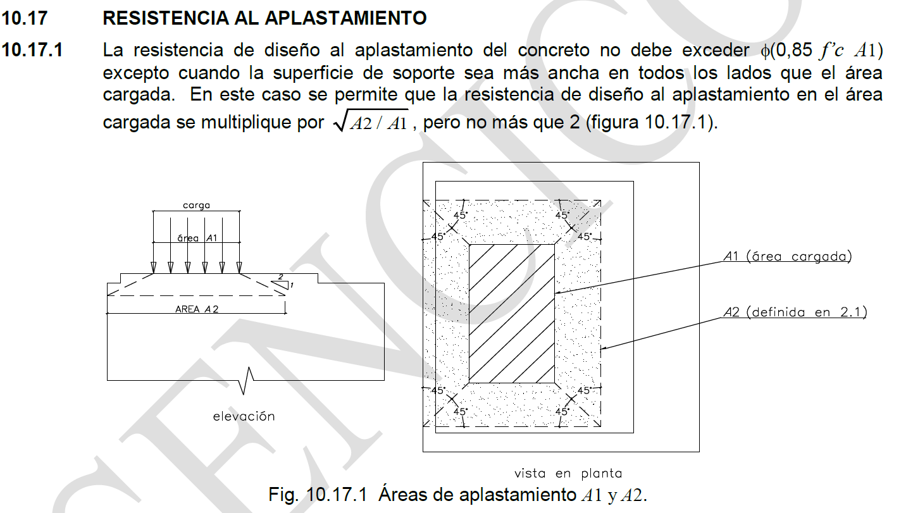

 | A1 = | 0.440 | m2
 | A2 = | 6.188 | m2
$\sqrt{\frac{A2}{A1} }$=
 |  | 3.75 | > | 2 | Usar: Ao1 = 2 . Ac
Pnb = 0.85 f'c . Ao
$\sqrt{\frac{A2}{A1} }$> 2 → Usar: Ao1
Ac = t1 . t2

$\sqrt{\frac{A2}{A1} }$≤ 2 → Usar: Ao2
 | Ao1 = | 0.88 | m2
 | Ao2 = | 1.650 | m2

 | Usar: Ao = | 0.88
 | Pnb = | 1570.800 | Tn

 | Pnb |  | Pn
 | 1570.800 | > | 517.857 |  | Pn < Pnb ….. CONFORME NO NECESITA DOWELLS

 | Dowells entre Columna y Cimentación
Pn ≤ Pnb → As min = 0.005 . Acol → Con 4Ø como mínimo
 | Si:

 | As min = | 22 | cm2

